List1
 | 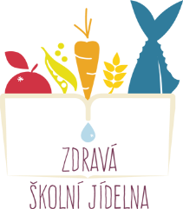 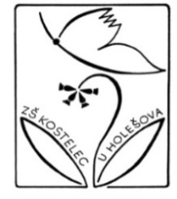 Jídelní lístek (26.1. - 30.1.2026)
 | 2026-01-26 | 2026-01-27 | 2026-01-28 | 2026-01-29 | 2026-01-30
Dopolední | Přesnídávka | Přesnídávka | Přesnídávka | Přesnídávka | Přesnídávka
 | Kakaový míša, veka, banán, čaj | Máslo, plátek sýru, chléb Roštěnský, paprika, melta | Pom.nutelová, makovka, mandarinka, čaj | Pom.budapešťská, rohlík, jablko, mléko | Pudink s piškoty a malinami

 | A:1a,7 | A:1a,3,9 | A:1a,7 | A: 1a | A:1a,7
Polévka | Polévka | Polévka | Polévka | Polévka | Polévka
 | Bramborová s dýní | Vývar s abecedou | Gulášová | Z červené čočky a mrkve | Česneková s kroupami a vejcem

 | A: 1a | A:1a,7 | A:1a,3,9 | A: 1a,9 | A:1a,7
Menu č. 2 | Hlavní jídlo | Hlavní jídlo | Hlavní jídlo | Hlavní jídlo | Hlavní jídlo
 | Maso dvou barev | Sekaná pečeně, | Krůtí závitek se špenátem | Hovězí domaželické ragů, | Smažený květák,
 | (kuřeíc prsa, vepřová panenka), | bramborová kaše, | a mozzarelou, | těstoviny tříbarevné | vařené brambory,
 | dušená rýže/jáhly, | mrkvový salát | kuskus s baby karotkou, |  | dresing, okurka
 | zeleninový salát |  | polníček
 | A:1a,7 | A:1a,3,7 | A:1a,e,3,7,9 | A: 1a,3,7 | A:1a,3,7
Odpolední | Svačinka | Svačinka | Svačinka | Svačinka | Svačinka
 | Pom.lučinová, chléb žitný, okurka, čaj | Pom.ředkvičková, veka grahamová, hruška, čaj | Pom.z pečených fazolí a avokáda, chléb žitný, rajče cherry, čaj | Pom.drožďová s vejci, chléb žitný, kedluben, čaj | Máslo, vařené vejce, chléb kmínový, mrkev, čaj

 | A:1a,7 | A:1b,7 | A:1a,7 | A:1a,7 | A: 1a,7

 | Změna jídelníčku vyhrazena. | Vaše přání a připomínky s Vámi prokonzultují: Zdeňka Lajdová, Dis. - vedoucí školní jídelny, Hana Entrová - šéfkuchař (tel.: 730 613 341)
 |  |  |  |  | E-mail: jidelna@zs-kostelec.cz

